Узб
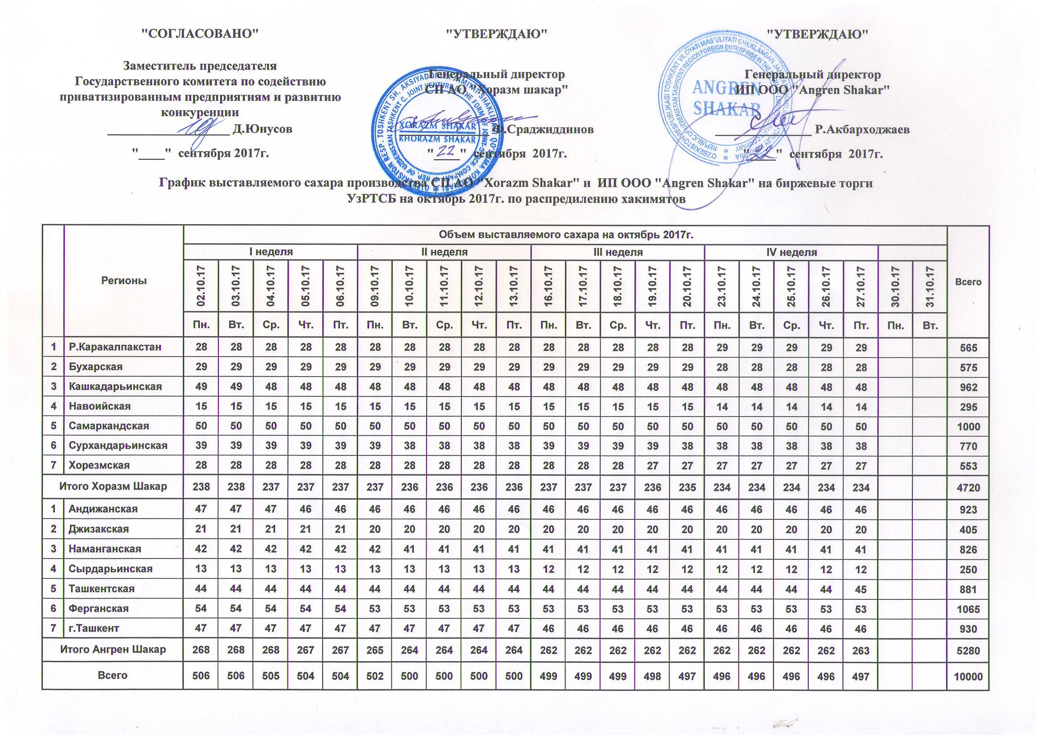
2017 йил октябрь ойида "Horazm Shakar" КК АЖ ва "Angren Shakar" ЧК МЧЖ томонидан Хокимиятлар рўйхатига бўйича биржа савдоларига сотувга қўиладиган шакар маҳсулоти миқдорлари ЖАДВАЛИ

Худудлар | 2017 йил октябрь ойида маҳсулотини биржа сотувларига қўйиладиган миқдори |  |  |  |  |  |  |  |  |  |  |  |  |  |  |  |  |  |  |  |  |  | Жами
 | I Хафта |  |  |  |  | II Хафта |  |  |  |  | III Хафта |  |  |  |  | IV Хафта |  |  |  |  | V Хафта
 | 2017-10-02 | 2017-10-03 | 2017-10-04 | 2017-10-05 | 2017-10-06 | 2017-10-09 | 2017-10-10 | 2017-10-11 | 2017-10-12 | 2017-10-13 | 2017-10-16 | 2017-10-17 | 2017-10-18 | 2017-10-19 | 2017-10-20 | 2017-10-23 | 2017-10-24 | 2017-10-25 | 2017-10-26 | 2017-10-27 | 2017-10-30 | 2017-10-31
 | Ду. | Се. | Чо. | Па. | Жу. | Ду. | Се. | Чо. | Па. | Жу. | Ду. | Се. | Чо. | Па. | Жу. | Ду. | Се. | Чо. | Па. | Жу. | Ду. | Се.
Қорақолпоғистон Р. | 28 | 28 | 28 | 28 | 28 | 28 | 28 | 28 | 28 | 28 | 28 | 28 | 28 | 28 | 28 | 29 | 29 | 29 | 29 | 29 |  |  | 565
Бухоро | 29 | 29 | 29 | 29 | 29 | 29 | 29 | 29 | 29 | 29 | 29 | 29 | 29 | 29 | 29 | 28 | 28 | 28 | 28 | 28 |  |  | 575
Қашқадарьё | 49 | 49 | 48 | 48 | 48 | 48 | 48 | 48 | 48 | 48 | 48 | 48 | 48 | 48 | 48 | 48 | 48 | 48 | 48 | 48 |  |  | 962
Навоий | 15 | 15 | 15 | 15 | 15 | 15 | 15 | 15 | 15 | 15 | 15 | 15 | 15 | 15 | 15 | 14 | 14 | 14 | 14 | 14 |  |  | 295
Самарқанд | 50 | 50 | 50 | 50 | 50 | 50 | 50 | 50 | 50 | 50 | 50 | 50 | 50 | 50 | 50 | 50 | 50 | 50 | 50 | 50 |  |  | 1,000
Сурхондарьё | 39 | 39 | 39 | 39 | 39 | 39 | 38 | 38 | 38 | 38 | 39 | 39 | 39 | 39 | 38 | 38 | 38 | 38 | 38 | 38 |  |  | 770
Хоразм | 28 | 28 | 28 | 28 | 28 | 28 | 28 | 28 | 28 | 28 | 28 | 28 | 28 | 27 | 27 | 27 | 27 | 27 | 27 | 27 |  |  | 553
Хоразм шакар | 238 | 238 | 237 | 237 | 237 | 237 | 236 | 236 | 236 | 236 | 237 | 237 | 237 | 236 | 235 | 234 | 234 | 234 | 234 | 234 | 0 | 0 | 4,720
Андижон | 47 | 47 | 47 | 46 | 46 | 46 | 46 | 46 | 46 | 46 | 46 | 46 | 46 | 46 | 46 | 46 | 46 | 46 | 46 | 46 |  |  | 923
Жаззах | 21 | 21 | 21 | 21 | 21 | 20 | 20 | 20 | 20 | 20 | 20 | 20 | 20 | 20 | 20 | 20 | 20 | 20 | 20 | 20 |  |  | 405
Наманган | 42 | 42 | 42 | 42 | 42 | 42 | 41 | 41 | 41 | 41 | 41 | 41 | 41 | 41 | 41 | 41 | 41 | 41 | 41 | 41 |  |  | 826
Сирдарьё | 13 | 13 | 13 | 13 | 13 | 13 | 13 | 13 | 13 | 13 | 12 | 12 | 12 | 12 | 12 | 12 | 12 | 12 | 12 | 12 |  |  | 250
Тошкент | 44 | 44 | 44 | 44 | 44 | 44 | 44 | 44 | 44 | 44 | 44 | 44 | 44 | 44 | 44 | 44 | 44 | 44 | 44 | 45 |  |  | 881
Ферғон | 54 | 54 | 54 | 54 | 54 | 53 | 53 | 53 | 53 | 53 | 53 | 53 | 53 | 53 | 53 | 53 | 53 | 53 | 53 | 53 |  |  | 1,065
Тошкент ш. | 47 | 47 | 47 | 47 | 47 | 47 | 47 | 47 | 47 | 47 | 46 | 46 | 46 | 46 | 46 | 46 | 46 | 46 | 46 | 46 |  |  | 930
Ангрен шакар | 268 | 268 | 268 | 267 | 267 | 265 | 264 | 264 | 264 | 264 | 262 | 262 | 262 | 262 | 262 | 262 | 262 | 262 | 262 | 263 | 0 | 0 | 5,280
Жами | 506 | 506 | 505 | 504 | 504 | 502 | 500 | 500 | 500 | 500 | 499 | 499 | 499 | 498 | 497 | 496 | 496 | 496 | 496 | 497 | 0 | 0 | 10,000

